Inspection Information
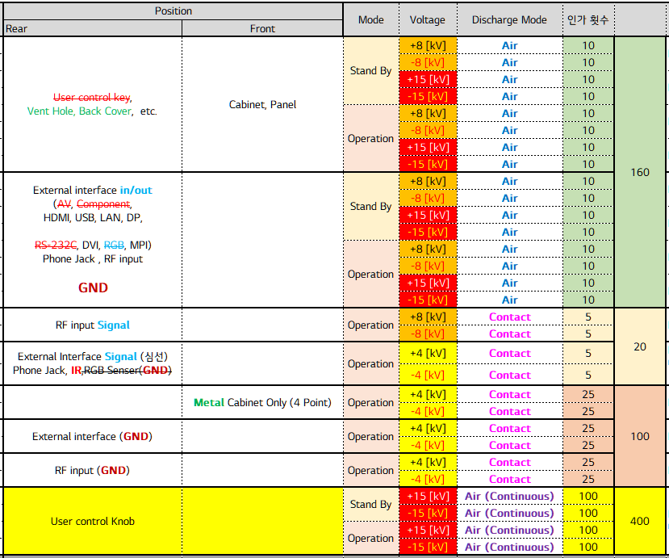
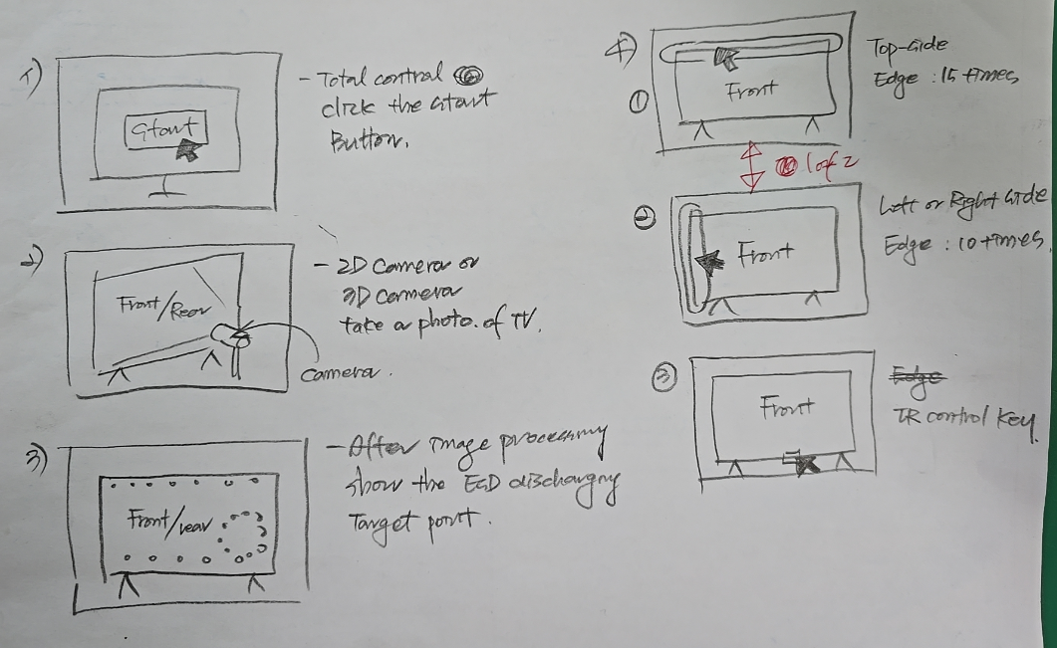

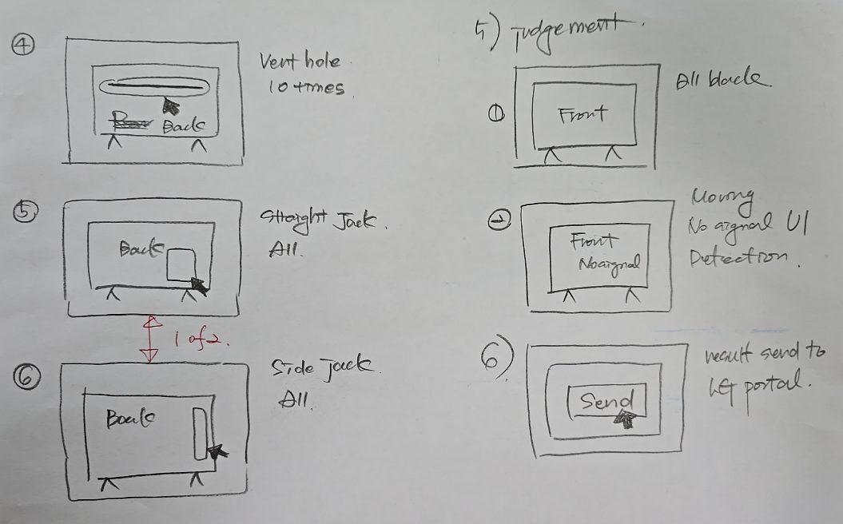

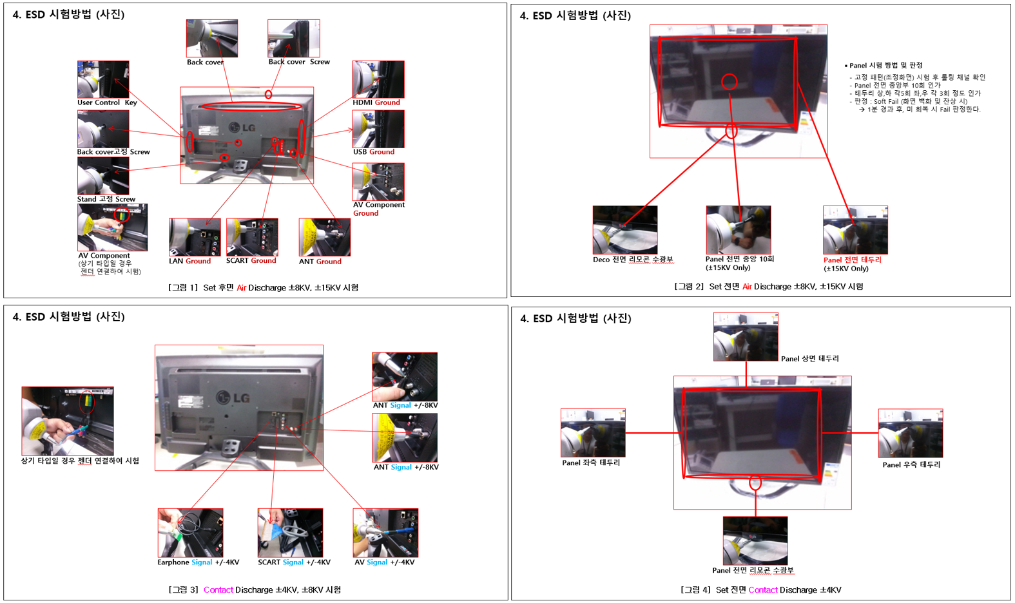

Test Report
ESD Test Report

개 발 모 델 명 |  | 판 매 지 역
개 발 목 적
평 가 기 간 |  | 시료 | 1(표준:1)#
개 발 단 계 | PV | 평 가 자
개 발 등 급 | C_HW | 종 합 판 정 | PASS
주요 변경 사항

